base
CENTRO DE FORMACIÓN EN DISEÑO CONFECCIÓN, Y MODA |  |  |  |  | Versión 1
ELABORÓ MUESTRA :MAIDE GUEVARA
FICHA TÉCNICA
PRENDA:BOXER |  | DESCRIPCIÓN: BOXER LARGO/CORTO BASICO MASCULINO |  |  | MATERIAL 1 : ALGODÓN
CLIENTE: Sena proveedor de Sena |  |  |  |  | MATERIAL 2 :
PLANO DE DISEÑO
DELANTERO |  |  | POSTERIOR
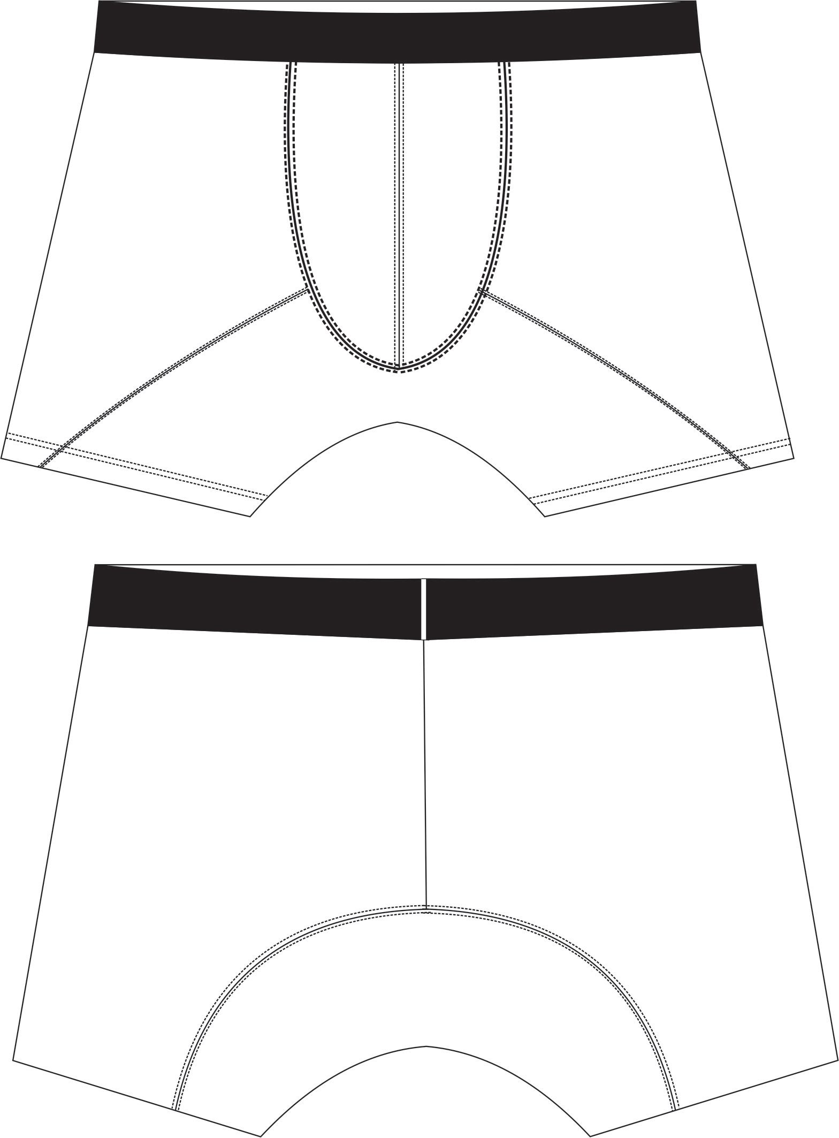

PIEZAS QUE CONTIENE LA REFERENCIA
PIEZAS | CANTIDAD | MATERIAL | PIEZAS | CANTIDAD | MATERIAL
CAMISETA |  |  | PANTALONETA
FRENTE-POSTERIOR | 2 | 1 | ENTREPIERNA | 1 | 1
CANGURO | 4 | 1
INSUMOS
DESCRIPCIÓN |  | CANTIDAD | UNIDAD MEDIDA | COLOR | MUESTRA
ELASTICO EXPUESTO DE 4 CMS |  | 0.80 | MTR | NEGRO
MARQUILLA TALLA |  | 1 | UND | BLANCO
HILO CALIBRE 120 |  | PROPORCION | CONO | A TONO
NYLON |  | PROPORCION | CONO | A TONO
ESPECIFICACIONES GENERALES
1 | Costuras sin empates
2 | costuras sin reventar
3 | costuras sin recogidos
4 | maquinas calibradas con las mismas puntadas por pulgada indicada
5 | tomar en cuenta la numeración en el ensamble.
6 | marquillar con números 32-34-36-38
7 | ubicar marquilla en tiro posterior a 4 cms hacia abajo
8 | asegurar simetria en contorno de piernas
MEDIDAD PRENDA TERMINADA
DESCRIPCION | S | M | L | XL | TOLERANCIA
cintura terminada | 35 | 37 | 38 | 40 | +/-0,5
contorno pierna | 22 | 23 | 24 | 25 | +/-0,5

